상품제안서
다용도 트윈홀더(1P) | 상품코드: F12739

 |  |  |  |  |  |  | 02-412-0044 | www.easy1.co.kr
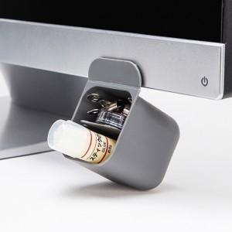 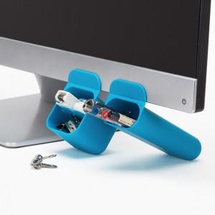

【상세/제작정보】

【인쇄/포장옵션】 | 실크 / 포장지포장

【공급단가】 | 수량 | 100~ | 200~ | 1,000~ | 2,000~ | 4,000~
*VAT별도 | 단가 | 2,190원 | 1,890원 | 1,820원 | 1,750원 | 1,680원

【상품 URL】 | http://www.easy1.co.kr/src/goods_detail.php?gdno=12739

